상품제안서
티케 친환경 텀블러 500ml | 상품코드: F21874

 |  |  |  |  |  |  | 02-412-0044 | www.easy1.co.kr
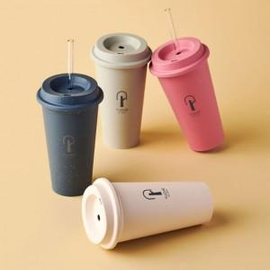

【상세/제작정보】 | 북유럽 핀란드산 바이오 목재기반의 리유저블 텀블러

【인쇄/포장옵션】 | 실크, 레이저 / 포장불가능

【공급단가】 | 수량 | 100~ | 300~ | 500~ | 1,000~ | 3,000~
*VAT별도 | 단가 | 8,230원 | 7,930원 | 7,620원 | 7,320원 | 7,130원

【상품 URL】 | https://dev.easy1.co.kr:443/src/goods_detail.php?gdno=21874

